R8_給与支払報告書（総括表） 【表面】
 |  |  |  |  |  |  |  |  |  | 令和８年度(７年分) 給与支払報告書(総括表)
 |  |  |  |  |  |  |  |  |  |  |  |  |  |  |  |  |  |  |  |  |  |  |  |  |  | （令和８年２月２日提出期限）

 |  |  |  |  |  |  |  |  |  |  |  |  |  |  |  |  |  |  |  |  |  |  |  |  |  | 指 定 番 号

 |  |  |  |  |  |  |  |  |  | 給与の支払期間 |  | 令和 |  |  | 年 |  |  | 月分から |  |  |  | 月分まで

 |  |  |  |  |  |  |  |  |  | 給与支払者の 個人番号又は法人番号 |  |  |  |  |  |  |  |  |  |  |  |  |  | （右詰めで記入） |  |  |  |  | 事業種目

 |  |  |  |  |  |  |  |  |  | (フリガナ) |  |  |  |  |  |  |  |  |  |  |  |  |  |  |  |  |  |  | 受給者 総人数 |  |  | （他市町村分も含む。）

 |  |  |  |  |  |  |  |  |  |  |  |  |  |  |  |  |  |  |  |  |  |  |  |  |  |  |  |  |  |  |  |  |  | 人
 |  |  |  |  |  |  |  |  |  | 名称
 |  |  |  |  |  |  |  |  |  |  |  |  |  |  |  |  |  |  |  |  |  |  |  |  |  |  |  |  | 伊勢崎市報告人員 | 特 別 徴 収 (給与引去り)

 |  |  |  |  |  |  |  |  |  |  |  |  |  |  |  |  |  |  |  |  |  |  |  |  |  |  |  |  |  |  |  |  |  | 人

 |  |  |  |  |  |  |  |  |  | 代表者の 職氏名 |  |  |  |  |  |  |  |  |  |  |  |  |  |  |  |  |  |  |  | 普 通 徴 収 (個人納付) | 退職者

 |  |  |  |  |  |  |  |  |  |  |  |  |  |  |  |  |  |  |  |  |  |  |  |  |  |  |  |  |  |  |  |  |  | 人

 |  |  |  |  |  |  |  |  |  | 給与支払者 所在地 |  |  | 〒 |  | - |  |  |  |  |  |  |  |  |  |  |  |  |  |  |  | 退職者を除く

 |  |  |  |  |  |  |  |  |  |  |  |  |  |  |  |  |  |  |  |  |  |  |  |  |  |  |  |  |  |  |  |  |  | 人

 |  |  |  |  |  |  |  |  |  |  |  |  |  |  |  |  |  |  |  |  |  |  |  |  |  |  |  |  |  | 報告人員の合計
 |  |  |  |  |  |  |  |  |  |  |  |  |  |  |  |  |  |  |  |  |  |  |  |  |  |  |  |  |  |  |  |  |  | 人
普通徴収切替理由書（兼仕切書（紙））
 |  |  |  |  |  |  |  |  |  |  |  |  |  |  |  |  |  |  | （電話 |  |  |  |  |  |  |  |  | ）
 |  |  |  |  |  |  |  |  |  |  |  |  |  |  |  |  |  |  |  |  |  |  |  |  |  |  |  |  | 前職分の給与を含んでいる個人別明細書の有無 |  |  | 有 ・ 無 人数( )人
 |  |  |  |  |  |  |  |  |  | 連絡者の 氏名及び 電話番号
 |  |  |  |  |  |  |  |  |  |  |  |  |  |  |  | 課 |  |  |  | 係 | 氏名
令和 | 年 |  | 月 |  | 日提出

き り と り 線
市区町村名 |  | 伊勢崎市 |  | 指定番号 |  | 1 | 9
 |  |  |  |  |  |  |  |  |  |  |  |  |  |  |  |  |  |  | （電話 |  |  |  |  |  |  |  |  | ）

事業者名 |  |  |  |  |  |  |  |  |  | 関与税理士等 氏 名 |  | 税理士等がこの給与支払報告書を作成している場合に、問い合わせ先を記入してください。
 |  |  |  |  |  |  |  |  |  |  |  |  |  |  |  |  |  |  |  |  |  |  |  |  |  |  |  |  | 納入書の送付 |  |  | 要 ・ 不要

 |  |  |  |  |  |  |  |  |  |  |  |  |  |  |  |  |  |  | （電話 |  |  |  |  |  |  |  |  | ）

※印字された給与支払者情報等に、漏れや変更等がある場合は、朱書きで訂正してください。
符号 | 普通徴収切替理由 |  |  |  |  |  |  | 人数

普A | 総従業員数が２人以下

 |  |  |  |  |  |  |  |  | 人 | ※ 市記入欄
 | （下記「普B」～「普F」に該当する全ての（他市区町村分を含む）従業員数を差し引いた人数
 |  |  |  |  |  |  |  |  |  | 特 徴 | 普 徴 |  |  | 合 計 |  |  | 担当 |  |  | 事業所区分 |  |  | 理由書 |  | 番号確認 |  | 身元確認書類 |  |  |  |  |  | 代理人 身元確認
普B | 他の事業所で特別徴収

 |  |  |  |  |  |  |  |  | 人 | 人 | 人 |  |  | 人 |  |  |  |  |  | 普 ・ 特 |  |  | 有 ・ 無 |  | 済 ・ 未済 |  | 個人番号カード 運転免許証 その他（ ）／未済 |  |  |  |  |  | 済 ・ 未済

普C | 給与が少なく税額が引けない （年間の給与支払額が103万円以下）

 |  |  |  |  |  |  |  |  | 人

普D | 給与の支払が不定期 （例：給与の支払が毎月でない）
 |  |  |  |  |  |  |  |  |  | 給与支払報告書（総括表）の記入にあたっての留意事項
 |  |  |  |  |  |  |  |  | 人

普E | 事業専従者 （個人事業主のみ対象）
１ 「受給者総人数」欄には、令和８年１月１日現在において上記に記入した給与支払
者から給与等の支払を受けている者（他市区町村分も含む）の総人数を記入して
ください。
２ 「伊勢崎市への報告人員」欄には、伊勢崎市に対して「給与支払報告書（個人別明
細書）」を提出する者の延べ人数を記入してください。（この用紙と一緒に提出す
る「給与支払報告書（個人別明細書）」の枚数を記入するものです。）
３ 「普通徴収（退職者）」欄には、普通徴収対象者のうち、退職者及び５月３１日ま
での退職予定者の人数を記入し、「普通徴収（退職者を除く）」欄には、普通徴収
対象者のうち、「普通徴収（退職者）」欄を除いた人数を記入してください。
「普通徴収（個人納付）」欄の人数（退職者欄と退職者を除く欄の合計人数）と、
普通徴収切替理由書（兼仕切書(紙)）の合計人数が一致するように記入してください。
 |  |  |  |  |  |  |  |  | 人

普F | 退職者、退職予定者（5月末日まで）及び休職者

 |  |  |  |  |  |  |  |  | 人

合 計

 |  |  |  |  |  |  |  |  | 人

●普通徴収とする場合は、個人別明細書の摘要欄に該当する符号（普A、普Bなど）を記入して
ください。
●この普通徴収切替理由書（兼仕切書(紙)）の提出がない場合、特別徴収対象者となります。
●符号「普F」欄の休職者とは、休職により令和８年４月１日現在で給与の支払を受けていない
場合に限ります。
※普Bは「他の事業所で特別徴収」ですので、個人別明細書に乙欄のチェックのみで符号の記入
がない場合は特別徴収となります。
（乙欄＝普通徴収ではありません。）

R8_給与支払報告書（総括表） 【裏面】 ※提出不要
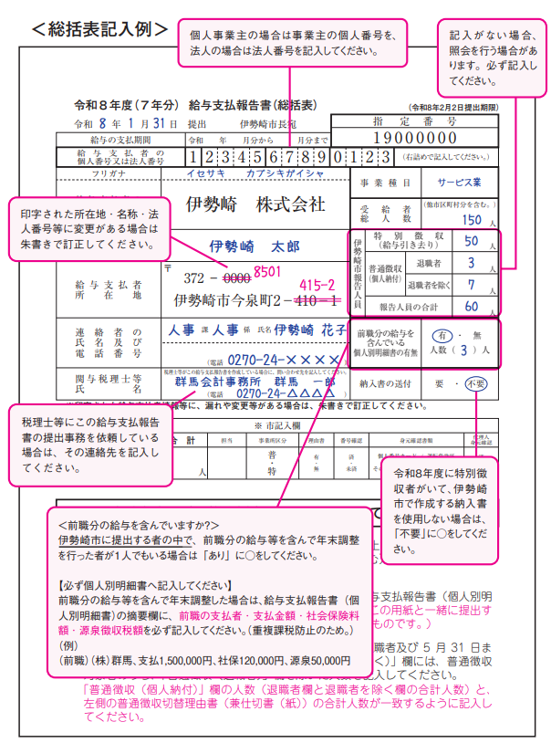

＜提出方法＞

下記の順につづり、令和８年２月２日までに提出してください。

（同封したチラシにつづり方が載っています。）

チェック欄（提出前に全部揃っているか確認してください。）

 | ① 総括表

 | ② 特別徴収者分の給与支払報告書（個人別明細書）

 | ③ 普通徴収切替理由書（兼仕切書（紙））

 | ④ 普通徴収者分の給与支払報告書（個人別明細書）

 | （摘要欄に普通徴収切替理由の符号を記入）

 | ＜個人事業主の方＞ 個人番号確認書類・身元確認書類の写し

○普通徴収とする場合、「普通徴収切替理由書（兼仕切書(紙)）」の提出
及び給与支払報告書（個人別明細書）の摘要欄に普通徴収切替理由の
符号の記入が必要です。（記入がない場合は特別徴収対象者となりま
す。）
○個人事業主の方は番号確認書類（個人番号カード裏面又は通知カード）
の写し及び身元確認書類（個人番号カード表面又は運転免許証等）の
写しの提出が毎年度必要です。
○従業員の異動や休業・廃業等の理由で、伊勢崎市に該当者がいない場合
は、報告人員欄に「なし」と記入して、この総括表のみ提出してください。

＜提出先及び問い合わせ先＞
〒372-8501 伊勢崎市今泉町二丁目410番地
伊勢崎市役所 市民税課 個人市民税係 （市役所本館２階２０番窓口）
電話 0270-27-2716・2717（直通） ※土日祝日を除く8:30～17:15
ホームページ https://www.city.isesaki.lg.jp
ホーム＞くらし・手続き＞税金＞市民県民税＞市民税・県民税の申告・手続き＞給与支払報告書の提出

